상품제안서
제이에스 프리미엄 우드 3단 자동 우산 | 상품코드: S46469

 |  |  |  |  |  |  | 02-713-8555 | www.synergygift.co.kr
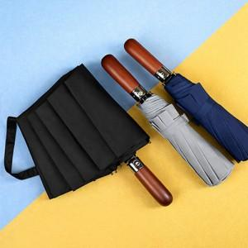

【상세/제작정보】 | <p><span style="font-size: 14pt;"><b>* 원단인쇄 100개 이상 가능합니다!&nbsp;</b></span></p><p><span style="font-size: 14pt;"><b>&nbsp; 제작일정 2주 + @ 소요 예정으로 고객센터로 문의해주세요!</b></span></p>

【인쇄/포장옵션】 | [손잡이] 실크, [손잡이] 레이저, [원단] 실크 / 포장지포장

【공급단가】 | 수량 | 50~ | 100~ | 500~ | 1,000~ | 3,000~
*VAT별도 | 단가 | 13,000원 | 12,300원 | 11,700원 | 11,400원 | 11,200원

【상품 URL】 | https://www.synergygift.co.kr:443/src/goods_detail.php?gdno=46469

